05
Задание 2. | Вернуться к оглавлению
Описание задания | Узнаем информацию об устройстве cuda
Краткое описание сути задания | Получение информации об устройстве
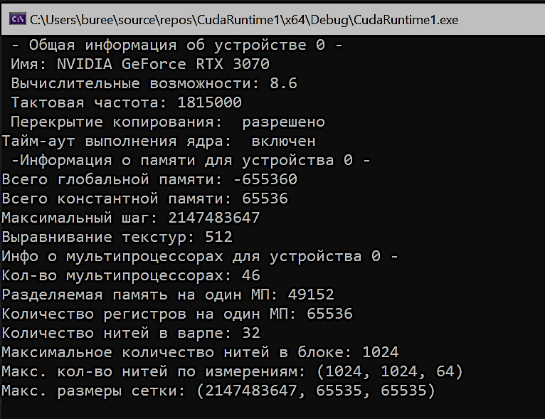
Программный код задания |  | Результат выполнения программы
#include "cuda_runtime.h"
#include "device_launch_parameters.h"
#include <locale.h>
#include <stdio.h>
int main() {
cudaDeviceProp prop;
setlocale(LC_ALL, "RUS");
int count;
cudaGetDeviceCount(&count);
for (int i=0; i < count; i++) {
cudaGetDeviceProperties(&prop, i);
printf(" - Общая информация об устройстве %d - \n", i);
printf(" Имя: %s\n", prop.name);
printf(" Вычислительные возможности: %d.%d\n", prop.major, prop.minor);
printf(" Тактовая частота: %d\n", prop.clockRate);
printf(" Перекрытие копирования: ");
if (prop.deviceOverlap)
printf(" разрешено\n");
else printf("запрещено\n");
printf("Тайм-аут выполнения ядра: ");
if (prop.kernelExecTimeoutEnabled)
printf(" включен \n ");
else printf(" выключен \n ");
printf("-Информация о памяти для устройства %d - \n", i);
printf("Всего глобальной памяти: %ld\n", prop.totalGlobalMem);
printf("Всего константной памяти: %ld\n", prop.totalConstMem);
printf("Максимальный шаг: %ld\n", prop.memPitch);
printf("Выравнивание текстур: %ld\n", prop.textureAlignment);
printf("Инфо о мультипроцессорах для устройства %d - \n", i);
printf("Кол-во мультипроцессорах: %d\n", prop.multiProcessorCount);
printf("Разделяемая память на один МП: %ld\n", prop.sharedMemPerBlock);
printf("Количество регистров на один МП: %ld\n", prop.regsPerBlock);
printf("Количество нитей в варпе: %d\n", prop.warpSize);
printf("Максимальное количество нитей в блоке: %d\n", prop.maxThreadsPerBlock);
printf("Макс. кол-во нитей по измерениям: (%d, %d, %d)\n", prop.maxThreadsDim[0], prop.maxThreadsDim[1], prop.maxThreadsDim[2]);
printf("Макс. размеры сетки: (%d, %d, %d)\n", prop.maxGridSize[0], prop.maxGridSize[1], prop.maxGridSize[2]);
printf("\n");
}
char c = getchar();
}

06
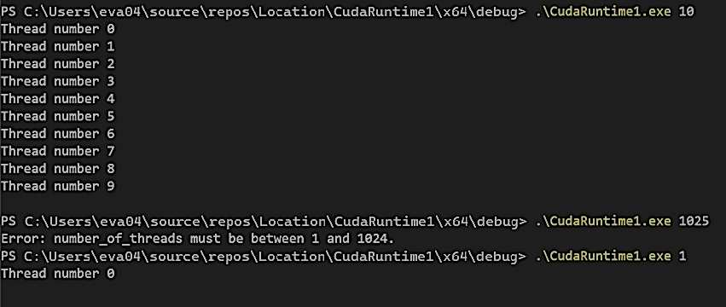
Задание 3. | Вернуться к оглавлению
Описание задания | Распараллеливание с помощью нитей (потоков)

Программный код задания |  | Результат выполнения программы
#include "cuda_runtime.h" // Подключение заголовочного файла CUDA runtime API
#include "device_launch_parameters.h" // Подключение заголовочного файла для параметров запуска устройства
#include <stdio.h>
#include <stdlib.h>
// Определение ядра CUDA, которое будет выполняться на GPU
__global__ void kernel() {
int tid = threadIdx.x; // Получение уникального идентификатора потока внутри блока
printf("Thread number %d\n", tid); // Вывод номера текущего потока
}
int main(int argc, char* argv[])
{
// Проверка, передан ли аргумент командной строки
if (argc != 2) {
fprintf(stderr, "Usage: %s <number_of_threads>\n", argv[0]);
return 1;
}
// Преобразование аргумента из строки в целое число
int N = atoi(argv[1]);
// Проверка, что N положительное и не превышает максимальное количество потоков в блоке
if (N <= 0 || N > 1024) { // Обычно максимальное количество потоков в блоке - 1024
fprintf(stderr, "Error: number_of_threads must be between 1 and 1024.\n");
return 1;
}
int* dev_a; // Объявление указателя для памяти на устройстве (GPU)
// Выделение памяти на GPU для одного целого числа
cudaError_t err = cudaMalloc((void**)&dev_a, sizeof(int));
if (err != cudaSuccess) {
fprintf(stderr, "CUDA malloc failed: %s\n", cudaGetErrorString(err));
return 1;
}
// Запуск ядра CUDA с 1 блоком и N потоками в блоке
kernel <<<1, N >>> ();
err = cudaGetLastError();
if (err != cudaSuccess) {
fprintf(stderr, "Kernel launch failed: %s\n", cudaGetErrorString(err));
cudaFree(dev_a);
return 1;
}
// Синхронизация устройства, чтобы убедиться, что все потоки завершили выполнение
err = cudaDeviceSynchronize();
if (err != cudaSuccess) {
fprintf(stderr, "CUDA synchronization failed: %s\n", cudaGetErrorString(err));
cudaFree(dev_a);
return 1;
}
// Освобождение ранее выделенной памяти на устройстве GPU
cudaFree(dev_a);
getchar(); // Ожидание нажатия клавиши пользователем перед завершением программы
return 0; // Возврат 0, указывающий на успешное завершение программы
}

07
Задание 4. | Вернуться к оглавлению
Описание задания | Распараллеливание с помощью нитей и блоков
Краткое описание сути задания | CUDA. Threads+Blocks
Программный код задания |  | Результат выполнения программы
#include "cuda_runtime.h" // Подключение заголовочного файла CUDA runtime API
#include "device_launch_parameters.h" // Подключение заголовочного файла для параметров запуска устройства
#include <stdio.h>
#include <stdlib.h>
// Удаление определения N и M через препроцессор, так как теперь они будут задаваться из аргументов командной строки
// Определение ядра CUDA, которое будет выполняться на GPU
__global__ void kernel() {
int tid_block = blockIdx.x; // Получение идентификатора блока по оси x
int tid_thread = threadIdx.x; // Получение идентификатора потока внутри блока по оси x
printf("Block number %d\t Thread number %d\n", tid_block, tid_thread); // Вывод номера блока и потока
}
int main(int argc, char* argv[])
{
// Проверка, переданы ли необходимые аргументы командной строки
if (argc != 3) {
fprintf(stderr, "Usage: %s <number_of_blocks> <number_of_threads>\n", argv[0]);
return 1;
}
// Преобразование аргументов из строк в целые числа
int M = atoi(argv[1]); // Количество блоков
int N = atoi(argv[2]); // Количество потоков в блоке
if (N <= 0 || N > 1024) { // Обычно максимальное количество потоков в блоке - 1024
fprintf(stderr, "Error: number_of_threads must be between 1 and 1024.\n");
return 1;
}
int* dev_a; // Объявление указателя для памяти на устройстве (GPU)
// Выделение памяти на GPU для одного целого числа
cudaError_t err = cudaMalloc((void**)&dev_a, sizeof(int));
if (err != cudaSuccess) {
fprintf(stderr, "CUDA malloc failed: %s\n", cudaGetErrorString(err));
return 1;
}
// Запуск ядра CUDA с M блоками и N потоками в каждом блоке
kernel<<<M, N>>>();
// Проверка на ошибки после запуска ядра
err = cudaGetLastError();
if (err != cudaSuccess) {
fprintf(stderr, "Kernel launch failed: %s\n", cudaGetErrorString(err));
cudaFree(dev_a);
return 1;
}
// Синхронизация устройства, чтобы убедиться, что все потоки завершили выполнение
err = cudaDeviceSynchronize();
if (err != cudaSuccess) {
fprintf(stderr, "CUDA synchronization failed: %s\n", cudaGetErrorString(err));
cudaFree(dev_a);
return 1;
}
// Освобождение ранее выделенной памяти на устройстве GPU
cudaFree(dev_a);
// Ожидание нажатия клавиши пользователем перед завершением программы
getchar();
return 0; // Возврат 0, указывающий на успешное завершение программы
}
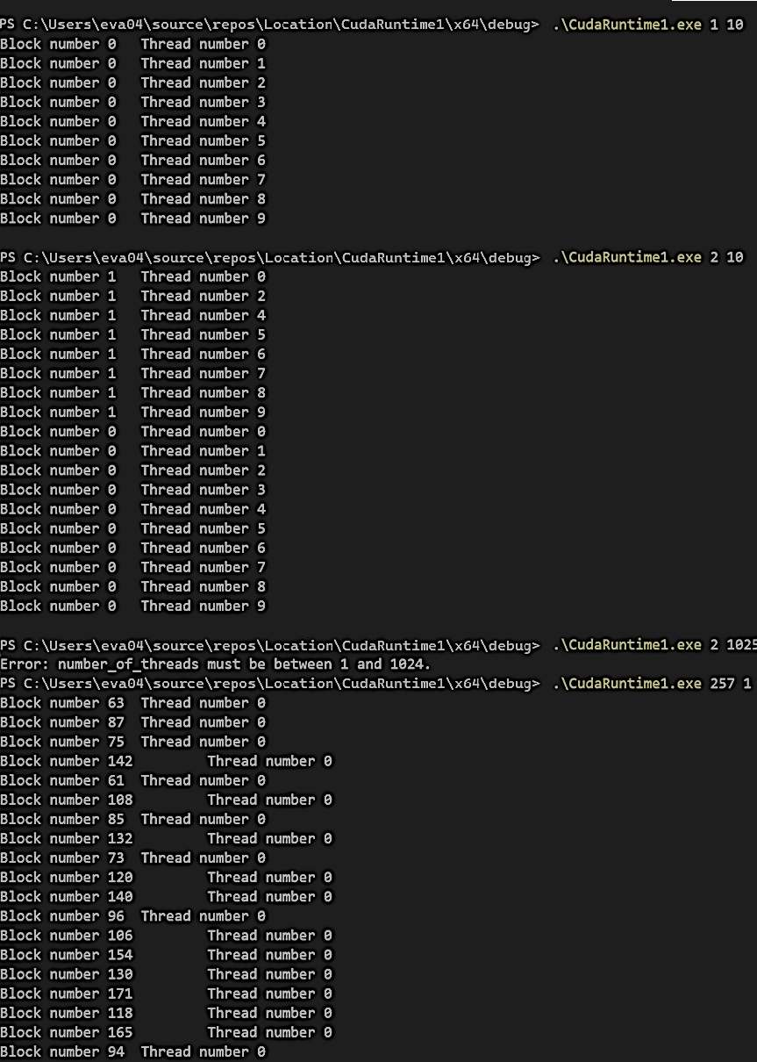
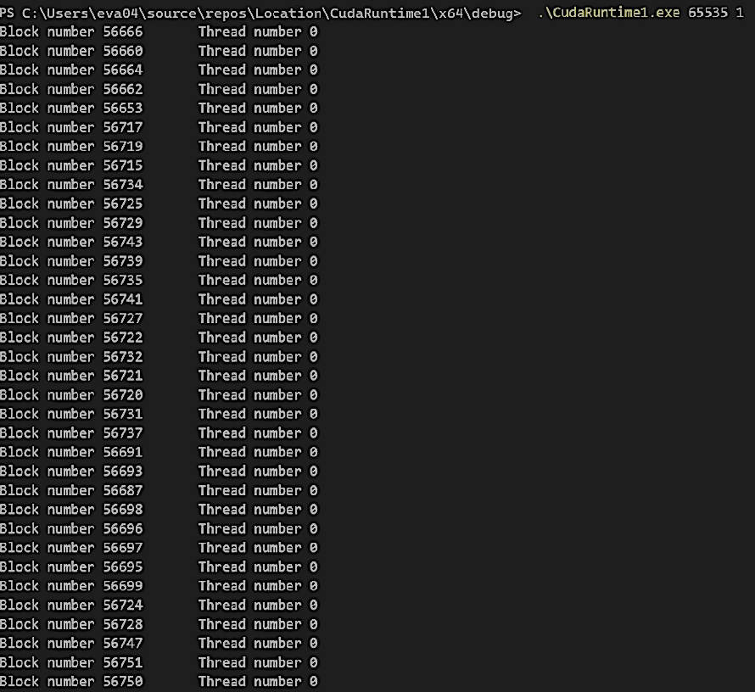
 | При N = 10, M = 3

08
Задание 5. | Вернуться к оглавлению
Описание задания | Составить программу суммирования единиц, с вводом количества единиц через параметры командной строки
Краткое описание сути задания | Cuda. Сложение
Программный код задания |  | Результат выполнения программы
#include <stdio.h> // Подключение стандартной библиотеки ввода-вывода
#include <cuda_runtime.h> // Подключение заголовочного файла CUDA runtime API
#include <cuda.h> // Подключение заголовочного файла CUDA
#include "device_launch_parameters.h" // Подключение заголовочного файла для параметров запуска устройства
#include <locale.h> // Подключение заголовочного файла для локализации
// Размер блока выбран как степень 2 для эффективной редукции
#define BLOCK_SIZE 256 // Определение размера блока (количество потоков в блоке)
// Определение ядра CUDA для редукции суммы единиц
__global__ void sumOnesReduction(float* output, int n) {
__shared__ float sdata[BLOCK_SIZE]; // Объявление shared памяти для хранения данных каждого блока
// Вычисляем глобальный индекс потока
int tid = threadIdx.x; // Индекс потока внутри блока
int i = blockIdx.x * blockDim.x + threadIdx.x; // Глобальный индекс потока в сетке
// Инициализируем shared память значениями 1.0f или 0.0f в зависимости от индекса
sdata[tid] = (i < n) ? 1.0f : 0.0f; // Если индекс внутри диапазона, присваиваем 1.0, иначе 0.0
__syncthreads(); // Синхронизация потоков внутри блока
// Выполняем редукцию (суммирование) в shared памяти
for (int s = blockDim.x / 2; s > 0; s >>= 1) { // Итерации для редукции (делим шаг пополам на каждой итерации)
if (tid < s) { // Если индекс потока меньше текущего шага
sdata[tid] += sdata[tid + s]; // Суммируем значение текущего потока с потоком на расстоянии s
}
__syncthreads(); // Синхронизация потоков после каждой стадии редукции
}
// Записываем результат редукции для данного блока в глобальную память
if (tid == 0) { // Только поток с индексом 0 записывает результат
output[blockIdx.x] = sdata[0]; // Запись суммы всех единиц данного блока
}
}
int main(int argc, char* argv[]) {
setlocale(LC_ALL, "RUS"); // Установка локали для корректного отображения русских символов
// Проверка, передан ли необходимый аргумент командной строки
if (argc != 2) {
printf("Использование: %s <количество_элементов>\n", argv[0]);
return -1; // Завершение программы с ошибкой, если аргумент не передан
}
// Создание событий CUDA для измерения времени выполнения ядра
cudaEvent_t start, stop;
cudaEventCreate(&start); // Создание события начала
cudaEventCreate(&stop); // Создание события окончания
// Преобразование аргумента командной строки в целое число
int numElements = atoi(argv[1]);
printf("Заданное количество элементов: %d\n", numElements);
// Вычисляем количество блоков для первого прохода редукции
int numBlocks = (numElements + BLOCK_SIZE - 1) / BLOCK_SIZE; // Округление вверх для покрытия всех элементов
size_t size = numBlocks * sizeof(float); // Размер памяти для хранения промежуточных сумм
// Выделяем память для промежуточных результатов на хосте (CPU)
float* h_Output = (float*)malloc(size);
if (h_Output == NULL) {
fprintf(stderr, "Ошибка выделения памяти на хосте.\n");
return -1;
}
// Выделяем память для промежуточных результатов на устройстве (GPU)
float* d_Output = NULL;
cudaError_t err = cudaMalloc((void**)&d_Output, size);
if (err != cudaSuccess) { // Проверка успешности выделения памяти
fprintf(stderr, "CUDA malloc failed: %s\n", cudaGetErrorString(err));
free(h_Output);
return -1;
}
// Запись события начала
cudaEventRecord(start, 0);
// Запуск ядра CUDA с numBlocks блоками и BLOCK_SIZE потоками в каждом блоке
sumOnesReduction <<<numBlocks, BLOCK_SIZE >>> (d_Output, numElements);
// Проверка на ошибки после запуска ядра
err = cudaGetLastError();
if (err != cudaSuccess) {
fprintf(stderr, "Запуск ядра не удался: %s\n", cudaGetErrorString(err));
cudaFree(d_Output);
free(h_Output);
return -1;
}
// Копируем промежуточные результаты из устройства на хост
cudaMemcpy(h_Output, d_Output, size, cudaMemcpyDeviceToHost);
// Суммируем финальные результаты на CPU
float finalSum = 0.0f;
for (int i = 0; i < numBlocks; i++) {
finalSum += h_Output[i]; // Суммирование всех промежуточных сумм
}
// Запись события окончания
cudaEventRecord(stop, 0);
cudaEventSynchronize(stop); // Ожидание завершения всех событий
// Вычисление времени выполнения ядра
float milliseconds = 0;
cudaEventElapsedTime(&milliseconds, start, stop);
printf("Время выполнения ядра: %f миллисекунд\n", milliseconds);
printf("Сумма %d единиц равна: %.0f\n", numElements, finalSum);
// Освобождаем выделенную память
cudaFree(d_Output); // Освобождение памяти на устройстве (GPU)
free(h_Output); // Освобождение памяти на хосте (CPU)
// Ожидание нажатия клавиши пользователем перед завершением программы
printf("Нажмите любую клавишу для выхода...\n");
getchar();
return 0; // Успешное завершение программы
}

09
Задание 6. | Вернуться к оглавлению
Описание задания | Численное интегрирование с использованием CUDA, рассчет ускорения за счет использования память и GPU
Краткое описание сути задания | CUDA. Интеграл
Программный код задания | //FLOAT | Результат выполнения программы | Программный код задания DOUBLE | Результат выполнения программы
#include <stdio.h>
#include <stdlib.h>
#include <math.h>
#include <cuda.h> // Заголовочный файл для CUDA
#include <cuda_runtime.h> // Заголовочный файл для CUDA Runtime API
#include "device_launch_parameters.h" // Параметры запуска устройства CUDA
#include <locale.h>
#include <time.h>
#define THREADS_PER_BLOCK 256 // Определение количества потоков в одном блоке
#define BLOCKS 256 // Определение количества блоков
// Функция для интегрирования на CPU
double f(double x) {
return 0.06 * x * x * x + 0.3 * x * x - 8.0 * x + 110.0;
}
// Последовательное вычисление интеграла на CPU
double integrateCPU(long long num_intervals, double a, double b) {
double h = (b - a) / num_intervals; // Вычисление шага интегрирования
double sum = 0.0; // Инициализация суммы
// Цикл по всем интервалам для вычисления суммы значений функции
for (long long i = 0; i < num_intervals; i++) {
double x = a + (i + 0.5) * h; // Вычисление точки середины текущего интервала
sum += f(x); // Суммирование значений функции
}
return h * sum; // Умножение суммы на шаг интегрирования для получения результата
}
// Функция для интегрирования на GPU (используется внутри ядра)
__device__ float fGPU(float x) {
return 0.06f * x * x * x + 0.3f * x * x - 8.0f * x + 110.0f;
}
// Оптимизированное ядро CUDA для параллельного интегрирования
__global__ void integrateKernel(float* result_d, float h, int num_intervals, float a) {
__shared__ float shared_sum[THREADS_PER_BLOCK]; // Shared память для хранения промежуточных сумм каждого блока
int tid = threadIdx.x; // Индекс текущего потока внутри блока
int total_threads = blockDim.x * gridDim.x; // Общее количество потоков в сетке
int idx = blockIdx.x * blockDim.x + threadIdx.x; // Глобальный индекс потока
float local_sum = 0.0f; // Локальная сумма для каждого потока
// Цикл по интервалам с шагом, равным общему количеству потоков
for (int i = idx; i < num_intervals; i += total_threads) {
float x = a + (i + 0.5f) * h; // Вычисление точки середины интервала
local_sum += fGPU(x); // Суммирование значений функции
}
shared_sum[tid] = local_sum; // Сохранение локальной суммы в shared память
__syncthreads(); // Синхронизация всех потоков внутри блока
// Редукция (суммирование) внутри блока
for (int stride = blockDim.x / 2; stride > 0; stride >>= 1) {
if (tid < stride) {
shared_sum[tid] += shared_sum[tid + stride]; // Суммирование пар элементов
}
__syncthreads(); // Синхронизация после каждой стадии редукции
}
// Добавление суммы блока к глобальной сумме с использованием атомарной операции
if (tid == 0) {
atomicAdd(result_d, shared_sum[0]); // Атомарное добавление результата блока к глобальной сумме
}
}
clock_t t; // Переменная для измерения времени
double cpu_result; // Результат интегрирования на CPU
int main(int argc, char* argv[]) {
setlocale(LC_ALL, "RUS"); // Установка локали для корректного отображения русских символов
// Проверка наличия необходимого аргумента командной строки
if (argc != 2) {
printf("Использование: %s <число_отрезков>\n", argv[0]); // Инструкция по использованию программы
return -1; // Завершение программы с ошибкой
}
long long num_intervals = atoll(argv[1]); // Преобразование аргумента командной строки в тип long long
printf("Число отрезков: %lld\n", num_intervals); // Вывод количества отрезков
float a = -10.0f; // Начало интервала интегрирования
float b = 20.0f; // Конец интервала интегрирования
float h = (b - a) / num_intervals; // Вычисление шага интегрирования
// Последовательное вычисление интеграла на CPU
t = clock(); // Начало отсчёта времени
cpu_result = integrateCPU(num_intervals, a, b); // Вычисление интеграла на CPU
t = clock() - t; // Конец отсчёта времени
double time_seq = (double)t * 1000 / CLOCKS_PER_SEC; // Перевод времени в миллисекунды
printf("Результат последовательного вычисления: %.10f\n", cpu_result); // Вывод результата CPU
printf("Время последовательного вычисления: %f миллисекунд\n", time_seq); // Вывод времени CPU
// Параллельное вычисление интеграла на GPU
float* result_d; // Указатель на результат на устройстве (GPU)
float result_h = 0.0f; // Результат на хосте (CPU)
cudaMalloc((void**)&result_d, sizeof(float)); // Выделение памяти на GPU для результата
cudaMemset(result_d, 0, sizeof(float)); // Инициализация результата нулём
cudaEvent_t start_par, stop_par; // События для измерения времени выполнения ядра
cudaEventCreate(&start_par); // Создание события начала
cudaEventCreate(&stop_par); // Создание события окончания
cudaEventRecord(start_par, 0); // Запись события начала
integrateKernel << < BLOCKS, THREADS_PER_BLOCK >> > (result_d, h, num_intervals, a); // Запуск ядра CUDA
cudaEventRecord(stop_par, 0); // Запись события окончания
cudaMemcpy(&result_h, result_d, sizeof(float), cudaMemcpyDeviceToHost); // Копирование результата с GPU на CPU
result_h *= h; // Умножение на шаг интегрирования для получения итогового значения
cudaEventSynchronize(stop_par); // Ожидание завершения события окончания
float time_par; // Время выполнения ядра
cudaEventElapsedTime(&time_par, start_par, stop_par); // Вычисление прошедшего времени в миллисекундах
printf("Результат параллельного вычисления: %.10f\n", result_h); // Вывод результата GPU
printf("Время параллельного вычисления: %f миллисекунд\n", time_par); // Вывод времени GPU
double acceleration = time_seq / time_par; // Вычисление ускорения
printf("Ускорение: %.2f раз\n", acceleration); // Вывод ускорения
// Проверка ошибок CUDA
cudaError_t error = cudaGetLastError();
if (error != cudaSuccess) {
printf("CUDA error: %s\n", cudaGetErrorString(error)); // Вывод сообщения об ошибке CUDA
}
// Освобождение ресурсов
cudaFree(result_d); // Освобождение памяти на GPU
cudaEventDestroy(start_par); // Удаление события начала
cudaEventDestroy(stop_par); // Удаление события окончания
return 0; // Успешное завершение программы
}
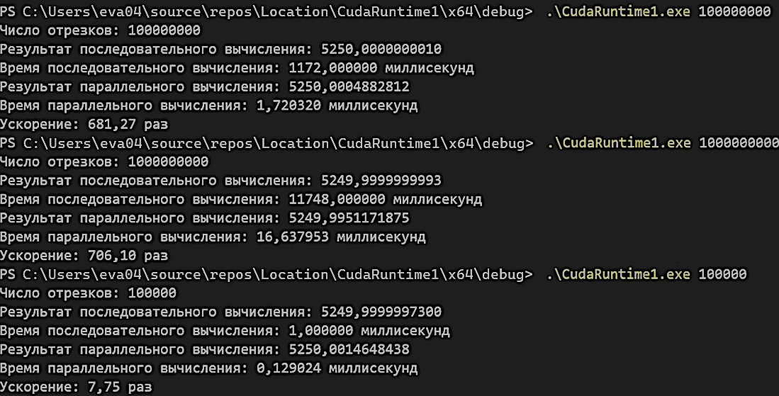
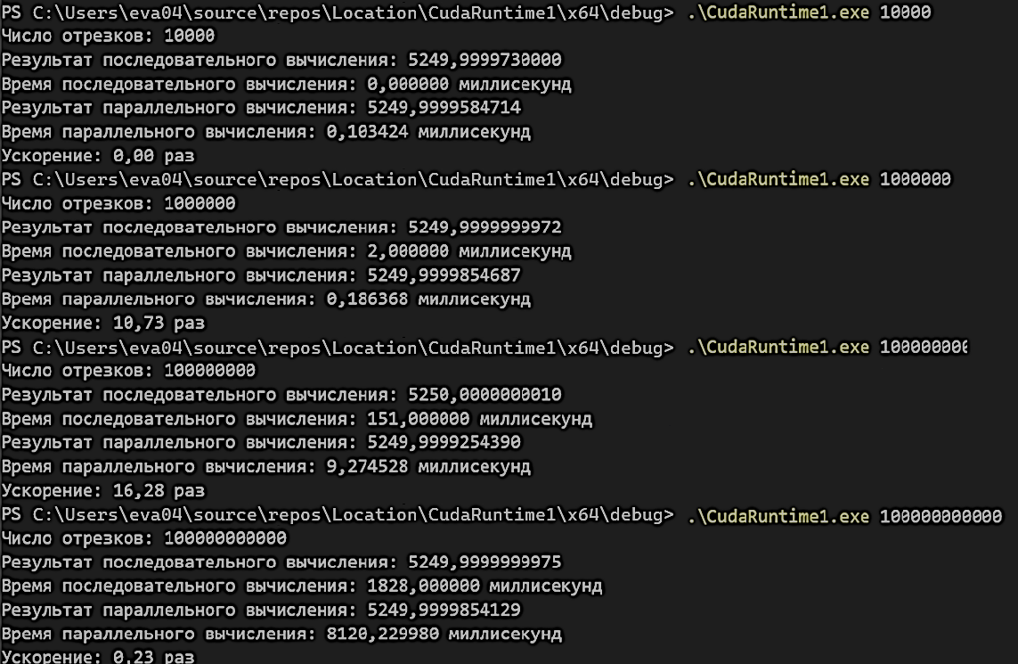
#include <stdio.h> // Библиотека для стандартного ввода-вывода
#include <stdlib.h> // Библиотека стандартных функций
#include <math.h> // Математические функции
#include <cuda.h> // Основные функции CUDA
#include <cuda_runtime.h> // Исполняемые функции CUDA
#include "device_launch_parameters.h" // Параметры запуска устройства CUDA
#include <locale.h> // Установка локали
#include <time.h> // Работа со временем
#define THREADS_PER_BLOCK 256 // Количество потоков в одном блоке
#define BLOCKS 256 // Количество блоков в сетке
// Функция для интегрирования на CPU
double f(double x) {
return 0.06 * x * x * x + 0.3 * x * x - 8.0 * x + 110.0; // Вычисление значения функции в точке x
}
// Последовательное вычисление интеграла на CPU методом прямоугольников
double integrateCPU(int num_intervals, double a, double b) {
double h = (b - a) / num_intervals; // Шаг интегрирования
double sum = 0.0; // Переменная для накопления суммы
for (int i = 0; i < num_intervals; i++) { // Цикл по интервалам
double x = a + (i + 0.5) * h; // Точка середины текущего интервала
sum += f(x); // Добавление значения функции в точке x к сумме
}
return h * sum; // Возвращаем значение интеграла
}
// Функция для интегрирования на GPU
__device__ double fGPU(double x) {
return 0.06f * x * x * x + 0.3f * x * x - 8.0f * x + 110.0f; // Вычисление значения функции на устройстве (GPU)
}
// Оптимизированное ядро CUDA для параллельного вычисления интеграла
__global__ void integrateKernel(double* result_d, double h, long long num_intervals, double a) {
__shared__ double shared_sum[THREADS_PER_BLOCK]; // Общая память для сумм внутри блока
int tid = threadIdx.x; // Локальный идентификатор потока в блоке
int total_threads = blockDim.x * gridDim.x; // Общее количество потоков во всей сетке
int idx = blockIdx.x * blockDim.x + threadIdx.x; // Глобальный идентификатор потока
double local_sum = 0.0f; // Локальная сумма для каждого потока
for (long long i = idx; i < num_intervals; i += total_threads) { // Цикл по интервалам с шагом в общее число потоков
double x = a + (i + 0.5f) * h; // Точка середины текущего интервала
local_sum += fGPU(x); // Добавление значения функции в точке x к локальной сумме
}
shared_sum[tid] = local_sum; // Сохранение локальной суммы в общую память
__syncthreads(); // Синхронизация потоков внутри блока
// Редукция сумм в пределах блока
for (int stride = blockDim.x / 2; stride > 0; stride >>= 1) {
if (tid < stride) {
shared_sum[tid] += shared_sum[tid + stride]; // Суммирование пар элементов
}
__syncthreads(); // Синхронизация после каждой итерации редукции
}
if (tid == 0) {
atomicAdd(result_d, shared_sum[0]); // Атомарное добавление суммы блока к общему результату
}
}
clock_t t; // Переменная для измерения времени
double cpu_result; // Переменная для хранения результата на CPU
int main(int argc, char* argv[]) {
setlocale(LC_ALL, "RUS"); // Установка русской локали для корректного отображения
long long num_intervals = atoll(argv[1]); // Чтение числа интервалов из аргументов командной строки
printf("Число отрезков: %lld\n", num_intervals); // Вывод количества интервалов
double a = -10.0f; // Левая граница интегрирования
double b = 20.0f; // Правая граница интегрирования
double h = (b - a) / num_intervals; // Вычисление шага интегрирования
// Последовательное вычисление интеграла на CPU
t = clock(); // Начало отсчёта времени
cpu_result = integrateCPU(num_intervals, a, b); // Вычисление интеграла на CPU
t = clock() - t; // Конец отсчёта времени
double time_seq = (double)t * 1000 / CLOCKS_PER_SEC; // Перевод времени в миллисекунды
printf("Результат последовательного вычисления: %.10f\n", cpu_result); // Вывод результата CPU
printf("Время последовательного вычисления: %f миллисекунд\n", time_seq); // Вывод времени CPU
// Параллельное вычисление интеграла на GPU
double* result_d; // Указатель на результат на устройстве (GPU)
double result_h = 0.0f; // Переменная для хранения результата на хосте (CPU)
cudaMalloc((void**)&result_d, sizeof(double)); // Выделение памяти на устройстве для результата
cudaMemset(result_d, 0, sizeof(double)); // Инициализация выделенной памяти нулями
cudaEvent_t start_par, stop_par; // Создание событий для измерения времени на GPU
cudaEventCreate(&start_par); // Создание события начала
cudaEventCreate(&stop_par); // Создание события окончания
cudaEventRecord(start_par, 0); // Запись времени начала вычислений на GPU
integrateKernel << <BLOCKS, THREADS_PER_BLOCK >> > (result_d, h, num_intervals, a); // Запуск ядра CUDA
cudaEventRecord(stop_par, 0); // Запись времени окончания вычислений на GPU
cudaMemcpy(&result_h, result_d, sizeof(double), cudaMemcpyDeviceToHost); // Копирование результата с GPU на CPU
result_h *= h; // Умножение на шаг интегрирования для получения итогового результата
cudaEventSynchronize(stop_par); // Синхронизация событий
float time_par; // Переменная для хранения времени выполнения на GPU
cudaEventElapsedTime(&time_par, start_par, stop_par); // Вычисление времени выполнения ядра CUDA
printf("Результат параллельного вычисления: %.10f\n", result_h); // Вывод результата GPU
printf("Время параллельного вычисления: %f миллисекунд\n", time_par); // Вывод времени GPU
double acceleration = time_seq / time_par; // Вычисление ускорения
printf("Ускорение: %.2f раз\n", time_seq / time_par); // Вывод коэффициента ускорения
// Проверка ошибок CUDA
cudaError_t error = cudaGetLastError(); // Получение последней ошибки CUDA
if (error != cudaSuccess) {
printf("CUDA error: %s\n", cudaGetErrorString(error)); // Вывод сообщения об ошибке
}
// Освобождение ресурсов
cudaFree(result_d); // Освобождение памяти на устройстве
cudaEventDestroy(start_par); // Удаление события начала
cudaEventDestroy(stop_par); // Удаление события окончания
return 0; // Завершение программы
}

